data
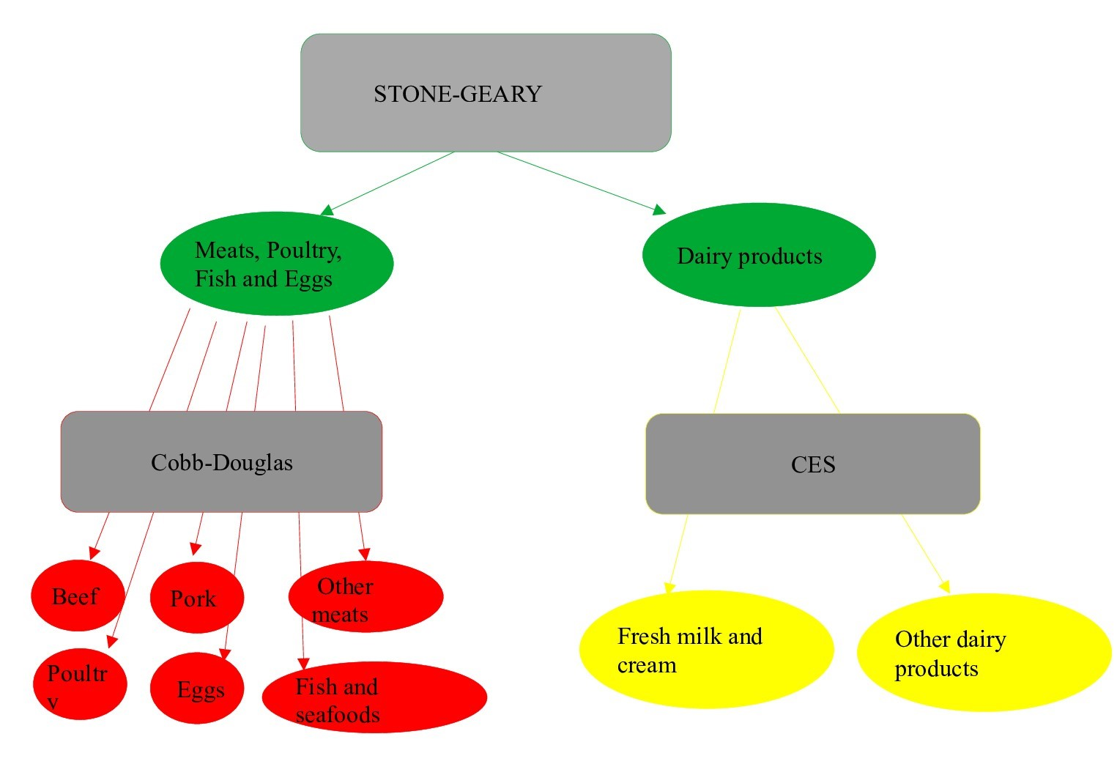
22115665 | Ibrahim SOILAHOUDINE | 20217765 | Omar Saip SY

DONNEES | Dépenses initiales (Less than highschool graduate) | Taux de dépenses incompressibles | Dépenses incompressibles
Meats, poultry, fish, and eggs | 884 | 0.8 | 707.200
Beef | 249
Pork | 210
Other meats | 113
Poultry | 149
Fish and seafood | 104
Eggs | 59
Dairy products | 320 | 0.7 | 224.00
Fresh milk and cream | 126
Other dairy products | 194
TOTAL | 1,204.000

